Tabelle1
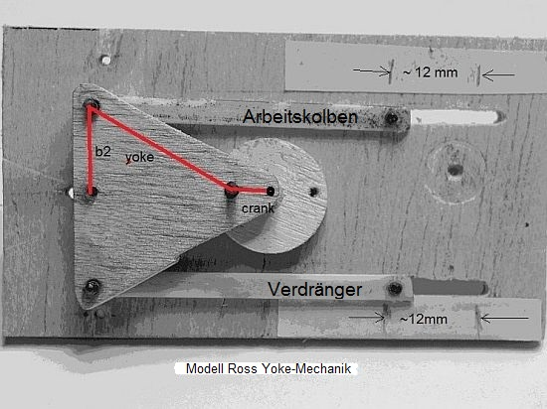
yoke | 23
crank | 5
b2 | 13

ymax | 24.80
ymin | 12.45
Hub | 12.35

